Munka1
Raceboard classic: |  | 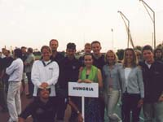 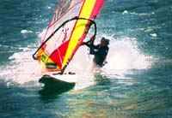

1. Bárány Judit | 23 p.
2. Papp Zoltán | 34 p.
3. Szintai Balázs | 105 p.
Nyílt:
1. Pártos György | 27,2 p.
2. dr Molnár Ákos | 32 p.
3. dr Keczéry László | 62 p.
Ifjúsági:
1. Varga Gábor | 22 p.
2. Detre Diana | 50 p.
3. Vető Márton | 67 p.
Mistral női:
1. Gádorfalvi Luca | 76,2 p.
Mistral férfi:
1. Gádorfalvi Áron | 22,4 p.
2. Körtvélyesi Miklós | 37 p.
3. Utassy Lóránd | 70 p.
Formula:
1. Glofák Olivér
2. dr. Molnár Ákos
3. Pártos György
Freestyle:
1. Tóth Zalán | 187 p.
2. Tóth Etre | 128 p.
3. Magyar Kossa Zsolt | 103 p.

